BRANDS AD
BRANDS AD

Dans la section finale Call to Action, vous pouvez insérer jusqu’à trois boutons.

Surtitre
 |  |  |  |  |  | VERS LES COORDONNÉES
Langue | Ad | Surtitre | 15 signes max.
DE | 1 |  | 0
FR | 1 |  | 0 |  | Aperçu BRANDS AD
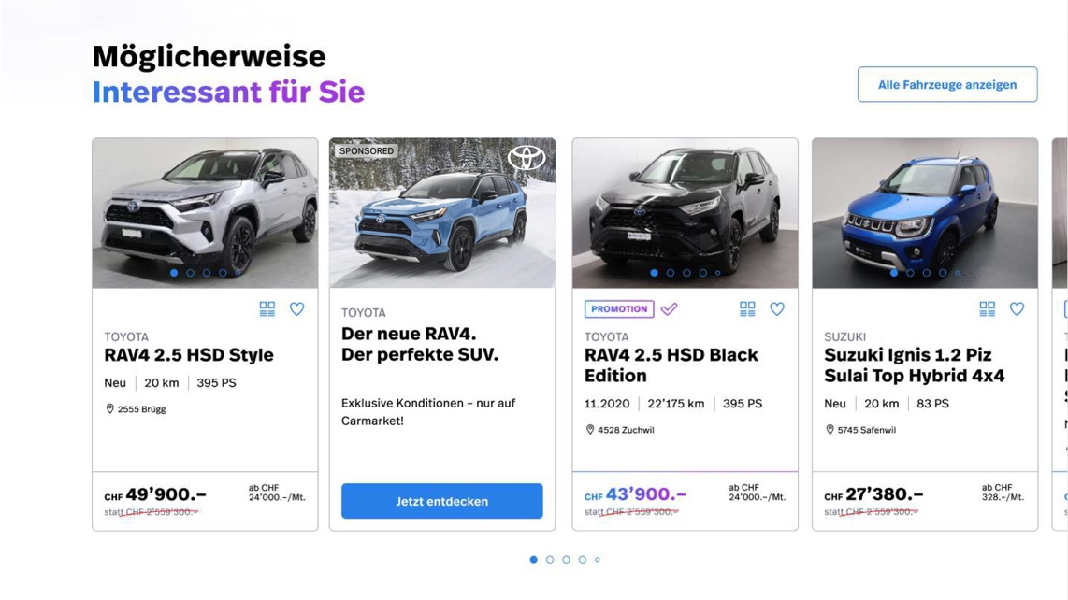
Section TUILE
Sous-titre
CTA
Surtitre
Titre
IT | 1 |  | 0

Titre

Langue | Ad | Titre | 80 signes max.
DE | 1 |  | 0
FR | 1 |  | 0
IT | 1 |  | 0

Sous-titre

Langue | Ad | Sous-titre | 35 signes max.
DE | 1 |  | 0
FR | 1 |  | 0
TUILE – Format image
– Format PC et mobile 4: 3
IT | 1 |  | 0

Bouton CTA (l’hyperlien ne peut être placé qu’en interne sur Carmarket)

Langue | Ad | CTA Button | 15 signes max. | URL bouton CTA
DE | 1 |  | 0
FR | 1 |  | 0
IT | 1 |  | 0

Texte alternatif image

Langue | Ad | Texte alternatif de l’image | 80 signes max.
DE | 1 |  | 0
FR | 1 |  | 0
IT | 1 |  | 0

